ERD이미지(개념,물리)
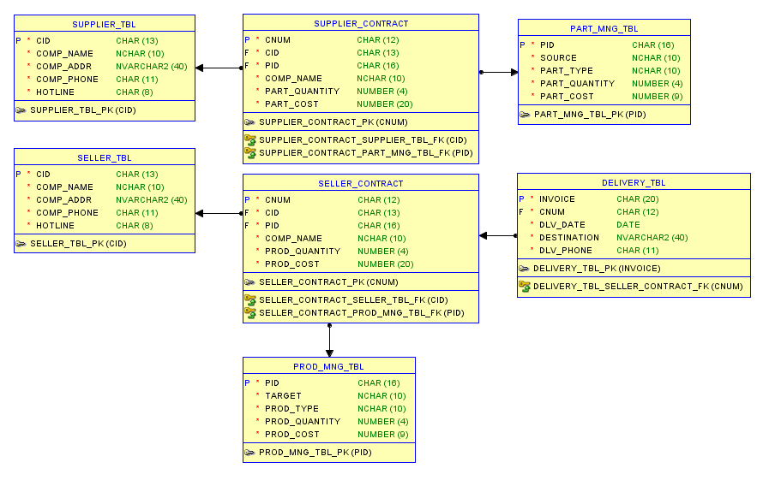
* ERD-다이어그램 (개념)

* SQL-Model (물리)

